Hoja1
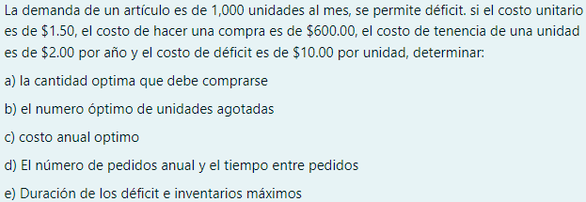

Demanda annual | 12000.00 | unidades |  | r
Costo de almacenaje | Q2.00 | anual por unidad |  | Ca
costo de produccion | Q600.00 |  |  | Cp
Precio unitario | Q1.50 |  |  | P
Precio deficit | Q10.00 |  |  | Ce

A) |  | 2939.3876913 | CANTIDAD OPTIMA QUE SE DEBE DE COMPRAR

B) |  | 489.89794856 | OPTIMO DE UNIDADES AGOTADAS

C) |  |  |  | Q22,898.98 | COSTO TOTAL ANNUAL

 |  | 2449.4897428 | INVENTARIO MAXIMO

D) |  | 4.0824829046 | PEDIDOS POR AÑO

 |  | 0.20412414523 | AÑOS | TIEMPO ENTRE PEDIDOS
 |  | 74.50531301 | DIAS

E) |  | 0.040824829046 | AÑOS | DE ESCASES
 |  | 14.901062602 | DIAS

 |  | 1095.445115 | INVENTARIO MAXIMO

